Sheet
ID | Name | MolecularWeight | Note | SMILES
1 | Aspirin | 180.16 | 鎮痛剤 | 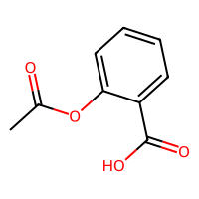
2 | Caffeine | 194.19 | 興奮剤 | 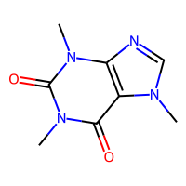
3 | Ibuprofen | 206.28 | 鎮痛剤 | 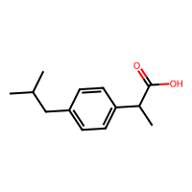
4 | Paracetamol | 151.16 | 解熱剤 | 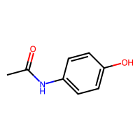
5 | Ethanol | 46.07 | 溶媒 | 